テストケース一覧
テストケースID | 大項目 (モジュール) | 中項目 (画面・機能) | 小項目 (テスト内容・目的) | 前提条件 | 実行手順 | テストデータ | 期待結果 | 重要注意点・リスク事項 (赤字・ハイライト) | 判定 | エビデンス画像 (赤枠付き)
TC_DASH_001 | ダッシュボード・ナビゲーション | トップ画面・概要 (/) | ダッシュボード上の4大主要スピーキング指標の表示検証 | アプリが http://localhost:3000 で起動中、data/app.db に初期データが存在すること | 1. ブラウザで http://localhost:3000/ にアクセス 2. 画面上部の4つの学習実績カードを目視確認する。 | 特になし | 「連続日数(Streak)」「総発話分数」「初回発声速度(TTFW)」「現在レベル」の4指標が正常に表示されること。 | 【重要注意】各指標はローカルSQLite(data/app.db)から取得されます。0やNaNと表示される場合はDB接続およびパーミッションを確認してください。 | Pass | 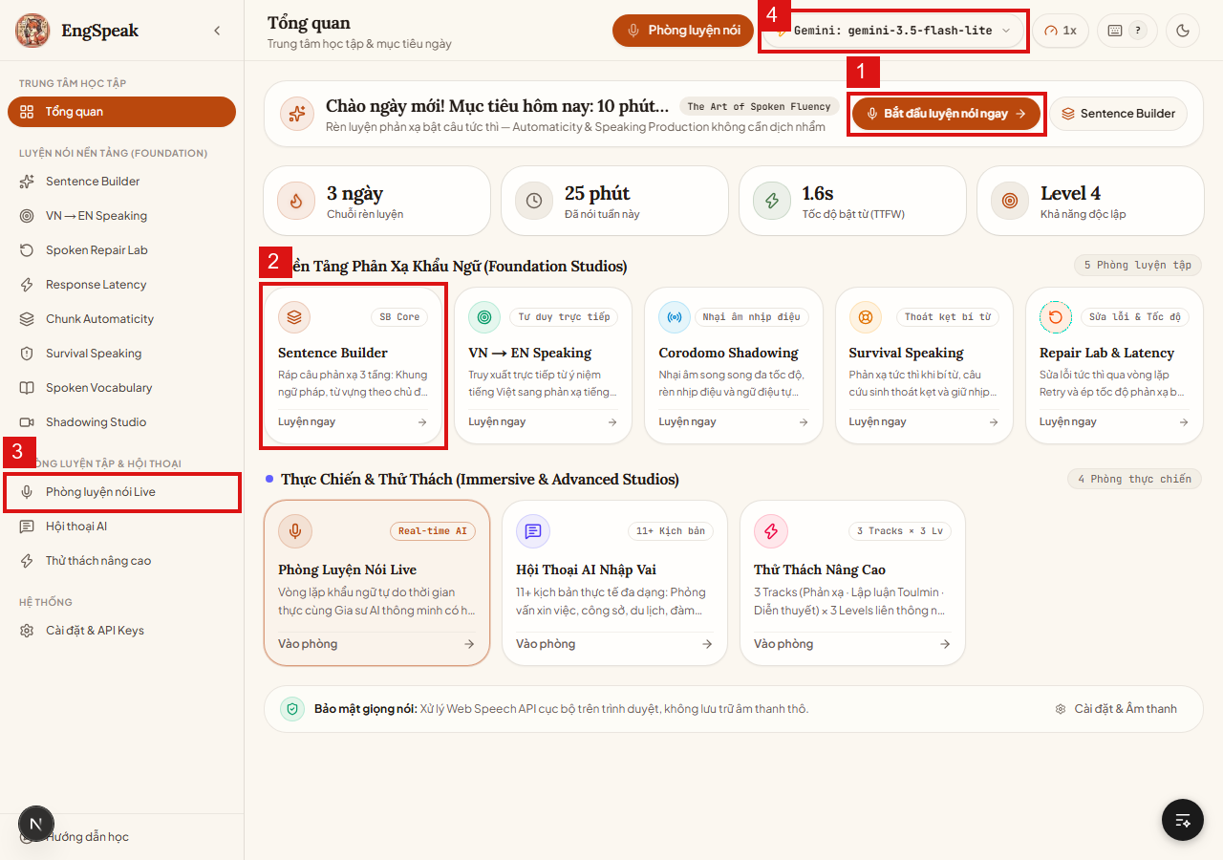
TC_DASH_002 | ダッシュボード・ナビゲーション | ヘッダー・テーマ設定 | ライト/ダークモード表示切替ボタンの動作検証 | 任意の画面が表示されていること | 1. 画面右上のテーマ切替アイコン（太陽/月）をクリック。 2. 背景色・フォント色・コントラストの変化を確認。 3. F5でリロードし、設定状態が維持されるか確認。 | 特になし | ダークモードとライトモードが滑らかに切り替わり、視認性が維持され、リロード後も選択したテーマが保持されること。 | 【注意点】リロード時のチラつき(FOUC)が発生しないこと。ダークモード時のテキスト可読性を十分確保すること。 | Pass | 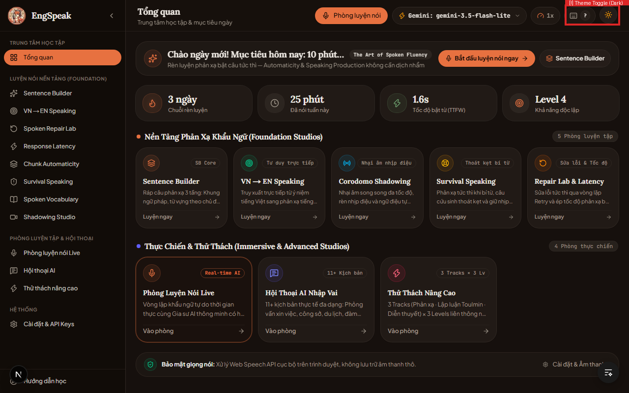
TC_DASH_003 | ダッシュボード・ナビゲーション | サイドバー・ヘッダー | サイドバーの開閉動作および各学習ルームへの画面遷移検証 | トップ画面に滞在していること | 1. サイドバー上部の「メニュー折りたたみ」ボタンを押下。 2. メインコンテンツ領域が広がることを確認。 3. 再度展開し、各リンク（文構築、Live、対話、高度等）をクリック。 | 特になし | サイドバーが正しくアニメーション伸縮し、全リンクが対象URL（Next.js App Router）へ正しく即座に遷移すること。 | 【注意点】モバイル・レスポンシブ幅の場合、サイドバーが自動的に折りたたまれコンテンツを妨げないこと。 | Pass
TC_DASH_004 | ダッシュボード・ナビゲーション | デイリー学習目標 | 「今すぐスピーキング開始」ボタンによる当日の推奨学習起動検証 | トップ画面に滞在していること | 1. トップ上部バナーの「今すぐスピーキング開始」ボタンをクリック。 2. 10分間の推奨練習セッション画面へ直接誘導されることを確認。 | 特になし | ユーザーの現在レベルに応じたパーソナライズ学習画面へエラーなく遷移すること。 | 【注意点】初回ユーザーでレベル未測定の場合、ベースライン診断(/baseline)へ適切に誘導されること。 | Pass
TC_SES_001 | リアルタイム英会話ルーム | コア学習ループ (/session) | 初回アクセス時のマイクアクセス権限要求および取得検証 | ブラウザのマイク権限が「確認」または未許可状態であること | 1. http://localhost:3000/session へアクセス。 2. ブラウザのマイク使用許可ダイアログで「許可」をクリック。 3. アプリ上のマイク接続インジケーターを確認。 | マイク入力権限 | 権限が正常に受領され、マイクアイコンが準備完了状態（緑）になり、エラーバナーが表示されないこと。 | 【最重要注意・必須確認】Google ChromeまたはMicrosoft Edgeの使用が推奨されます。マイク権限を拒否した場合はOS/ブラウザ設定から手動復旧が必要です。 | Pass | 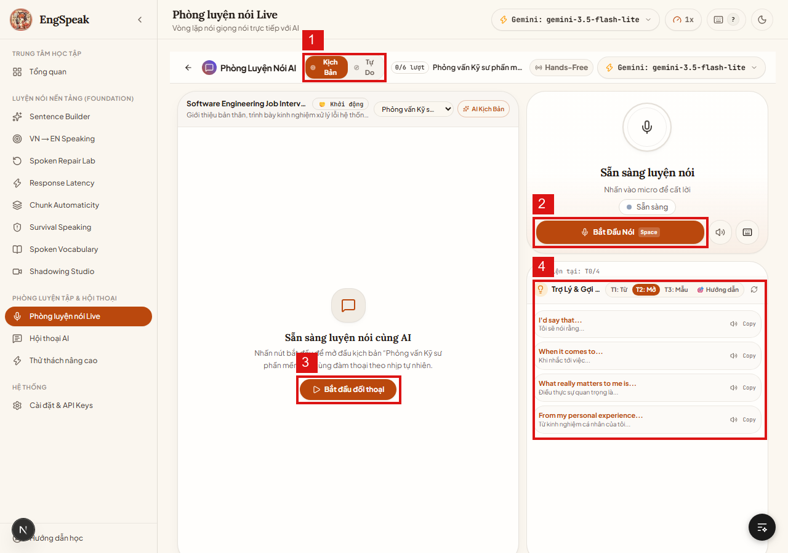
TC_SES_002 | リアルタイム英会話ルーム | 録音操作・ショートカット | 画面ボタンおよびSpaceキーによる録音開始・停止トグル検証 | マイク権限許可済み、/session 画面に滞在 | 1. 「録音開始 (Space)」ボタンを押下（またはSpaceキー押下）。 2. 英語で発話：「Hello, I would like to introduce myself」。 3. 再度ボタンを押すかSpaceキーを押して停止する。 | テスト英語音声 | 録音中は音声波形（VAD）がアクティブにアニメーションし、停止時に即座に文字起こし(STT)処理へ移行すること。 | 【重要注意】Spaceキーはテキスト入力欄にフォーカスがない場合のみトグル動作します。入力欄フォーカス時は通常の空白入力になる必要があります。 | Pass
TC_SES_003 | リアルタイム英会話ルーム | AI対話ループ・自動発話 | 完全ループ検証：音声認識(STT) → AI思考 → 回答生成 → 音声再生(TTS) | 有効なAPIキー（Gemini/Groq）または MOCK_AI=true が設定されていること | 1. 英語の発話を完了し停止。 2. トランスクリプト表示欄で認識文字列を確認。 3. 「対話を開始」ボタンを押下。 4. AIの返答テキスト表示と合成音声(TTS)の自動再生を確認。 | 英語発話：「Can you recommend a good book?」 | STTが高精度に変換され、AIが2.5秒以内に的確に応答し、クリアなTTS音声で読み上げられ次のターンへ進むこと。 | 【重要注意・クォータ制限】大量テスト実行時はAPI制限（429 Too Many Requests）を防ぐため、.env.local で MOCK_AI=true の活用を推奨します。 | Pass
TC_SES_004 | リアルタイム英会話ルーム | アシスタント・発話サジェスト | 右ペイン「アシスタント＆ヒント」のレベル別（T1/T2/T3）例文提示と再生検証 | /session 画面に滞在 | 1. 右側「アシスタント＆ヒント」パネルを確認。 2. レベル切替（T1初級 / T2中級 / T3上級）をクリック。 3. 提示されたサンプルのスピーカーアイコンを押下して発音を確認。 | レベルT2選択 | コンテキストに適した提案文が動的に表示され、スピーカーから明瞭なネイティブ音声が再生されること。 | 【注意点】音声が聞こえない場合、設定画面（/settings）のオーディオ出力およびブラウザのミュート設定を確認してください。 | Pass
TC_SES_005 | リアルタイム英会話ルーム | 例外系・エラーハンドリング | 【異常系】マイクアクセス権限を拒否した場合のエラー表示・案内検証 | ブラウザ設定で localhost のマイク権限を「ブロック」に設定 | 1. マイク権限ブロック状態で /session にアクセス。 2. 「録音開始」ボタンを押下。 3. 画面上に表示されるエラー通知と復旧ガイドを確認。 | 権限：拒否 | クラッシュせず、赤色のアラートで「マイクにアクセスできません」と表示され、ブラウザ設定での解除手順が明示されること。 | 【重要リスク・頻出障害】新規ユーザーの離脱原因となる最重要項目。親切な権限解除ガイドが表示されている必要があります。 | Pass
TC_PRAC_001 | 発音ドリル・採点練習 | 発音練習 (/practice) | 課題文の音声吹込みおよびAI採点（0-100点＆5項目フィードバック）検証 | /practice 画面に滞在、マイク準備完了 | 1. 画面中央の課題英文を確認。 2. 中央のマイクボタンを押して英文を音読。 3. 「課題を採点する」ボタンを押下。 4. スコアおよび5項目の詳細講評を確認。 | 指定英文の音読 | 0〜100点の総合スコア、および発音・イントネーション・強勢・文法・流暢性の5要素に関する詳細な分析結果が即時表示されること。 | 【注意点】採点処理時間は通常3秒以内であること。長時間応答がない場合のタイムアウト処理・スピナー表示が必須です。 | Pass | 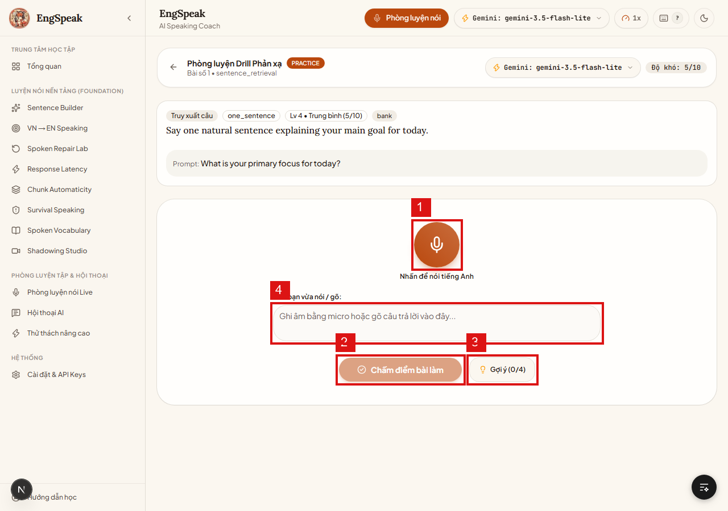
TC_PRAC_002 | 発音ドリル・採点練習 | ヒント機能・支援 | ヒント要求機能（1問あたり最大4回制限）および上限到達時の無効化検証 | /practice で問題に挑戦中 | 1. 「ヒント (0/4)」ボタンを押下（1回目）。 2. 連続して4回目までヒントを要求。 3. 4回到達後のボタン表示・活性状態を確認。 | 特になし | 押下毎にヒントが段階的に開示され、カウントが1ずつ増加し、4回達成後はボタンがグレーアウト（Disabled）されること。 | 【注意点】連打による重複リクエスト防止（デバウンス制御）が機能し、4回を超えてリクエストが飛ばないこと。 | Pass
TC_PRAC_003 | 発音ドリル・採点練習 | テキスト入力フォールバック | マイク不使用時のテキスト直接入力モードおよび文法・表現採点検証 | マイクを使わずテキスト入力モードに切り替え | 1. テキスト入力ボックスに回答英文を直接キーボード入力。 2. 「課題を採点する」ボタンを押下。 3. 採点結果を確認。 | テキスト回答入力 | 音声ファイルがなくても、入力されたテキストに基づき文法・語彙・構文の正確性が正常に評価・採点されること。 | 【注意点】テキストのみの場合は純粋な発音スコアは対象外（N/A）とし、構文・語彙の評価に特化する案内が出ること。 | Pass
TC_CONV_001 | AIロールプレイ対話 | シナリオ選択 (/conversation) | 14種以上の実践シナリオ一覧表示および「ランダム選定」ボタン検証 | http://localhost:3000/conversation にアクセス | 1. 画面上のシナリオ一覧（面接、ビジネス交渉、海外旅行、注文等）を確認。 2. 「ランダム選定」ボタンをクリック。 3. 自動選定されたシナリオがハイライトされることを確認。 | 特になし | 全シナリオが正常に描画され、「ランダム」押下毎に異なるシナリオが偏りなく即座に自動選択されること。 | 【注意点】シナリオデータ（content-bank/SQLite）のロード抜けがないこと。タイトルや説明文の欠損を防止すること。 | Pass | 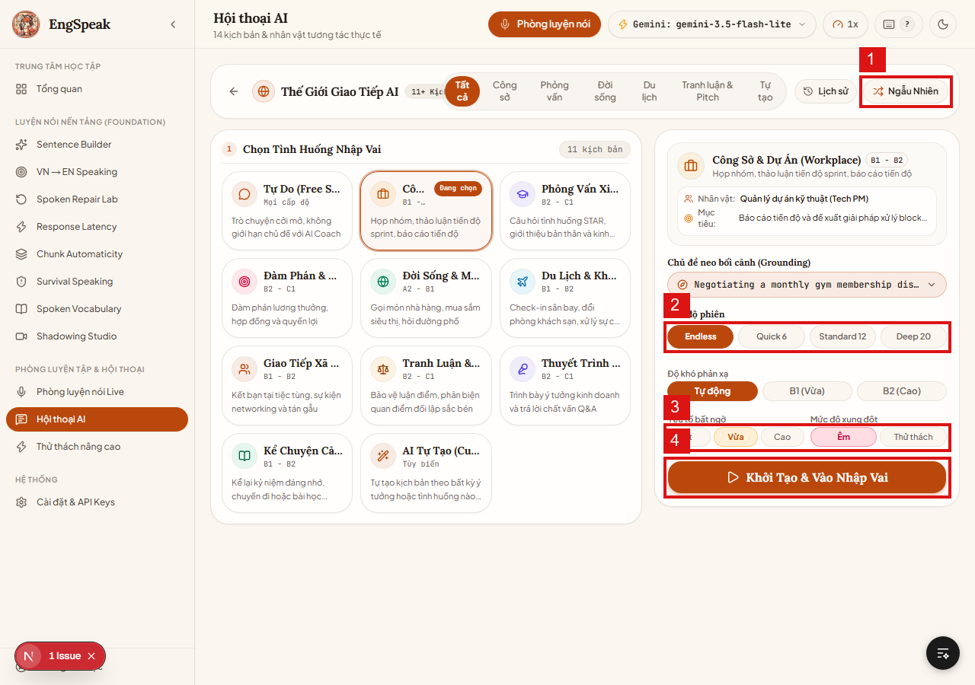
TC_CONV_002 | AIロールプレイ対話 | セッション設定・カスタマイズ | セッション長（Endless / Quick 6 / Standard 12 / Deep 20）および難易度設定検証 | /conversation のセッション設定ステップに滞在 | 1. 会話ターン数オプション（Quick 6 / Standard 12 / Deep 20 / Endless）を選択。 2. 難易度（B2＋プレッシャーモード等）を指定。 3. 「設定完了・ロールプレイ開始」ボタンを押下。 | Standard 12ターン、B2レベル | 指定した設定パラメータが反映され、AIがシナリオに沿ったペルソナ（面接官役等）で最初の発話を開始すること。 | 【重要注意】「プレッシャー」有効時、AIは突発的な反論や割り込み質問を行うプロンプト仕様となっています。 | Pass
TC_ADV_001 | 高度チャレンジセッション | 3大専門トラック (/advanced) | 3つのトラック（瞬発反射・トゥールミン反論ディベート・スピーチ）の機能検証 | http://localhost:3000/advanced にアクセス | 1. 画面上の3つのトラックカードを確認。 2. Track 1（反射）選択 → 3〜6秒カウントダウンタイマーの挙動確認。 3. Track 2（反論）選択 → 主張・論拠・根拠（Claim-Data-Warrant）構造の提示確認。 4. 設問数（4 / 8 / 14 / 無制限）を選択。 | Track 2、L2レベル、4問 | 各トラックの専門UIが正しくレンダリングされ、タイマーが正確にカウントダウンし、時間切迫時に視覚警告が出ること。 | 【重要注意・解放条件】高度トラックにはアンロック条件（例：文構築マスタリー55%以上）が設定されています。未達時はロック表示と進捗バーが表示される必要があります。 | Pass | 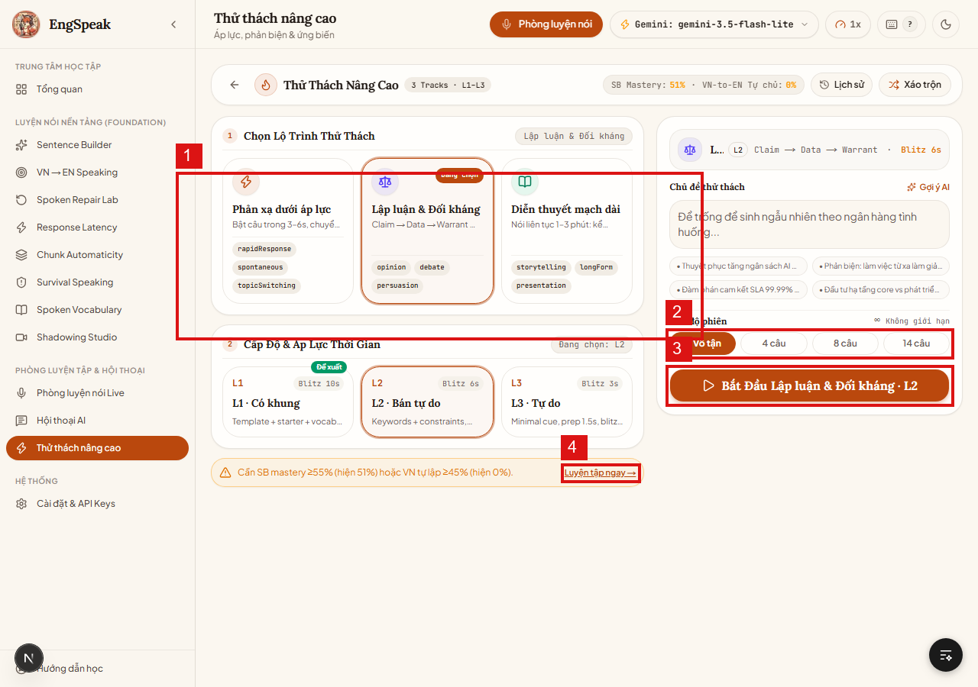
TC_FND_001 | 基礎力ラボ・ファウンデーション | 文構築トレーニング (/sentence-builder) | 3層リフレックス文構築（コア文法フレームワーク）演習の動作検証 | /sentence-builder にアクセス | 1. 提示された文脈と語句ブロック（主語・動詞・目的語・修飾節）を確認。 2. 音声または選択で完全な英文を構築。 3. 即時文法フィードバックを確認。 | 複文構築演習 | 3層構文が的確に解析され、正解時にグリーン表示、接続詞や時制ミス時に具体的な指摘が表示されること。 | 【注意点】本演習の完了実績はSBマスタリースコアに即時加算され、高度チャレンジのアンロック判定に連動します。 | Pass | 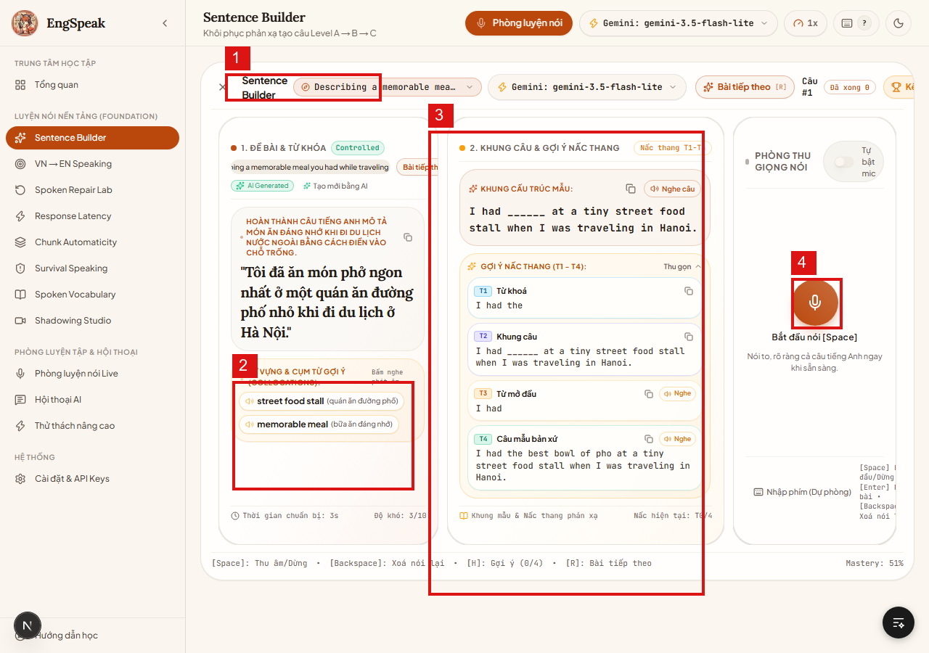
TC_FND_002 | 基礎力ラボ・ファウンデーション | 日越英・思考直結 (/vn-to-en) | 母国語思考から英語への瞬時ダイレクト変換スピーキング検証 | /vn-to-en にアクセス | 1. 提示文（母国語の意図）を確認。 2. マイクを押して5秒以内に対応する英語フレーズを発話。 3. ネイティブ表現との自然さ比較評価を確認。 | 直結変換フレーズ | 意味伝達の精度が採点され、より自然なネイティブ表現（コロケーション）が複数提案されること。 | 【注意点】直訳（逐語訳）ではなく、文脈に合った慣用表現・コロケーションが加点対象として正しく評価されること。 | Pass | 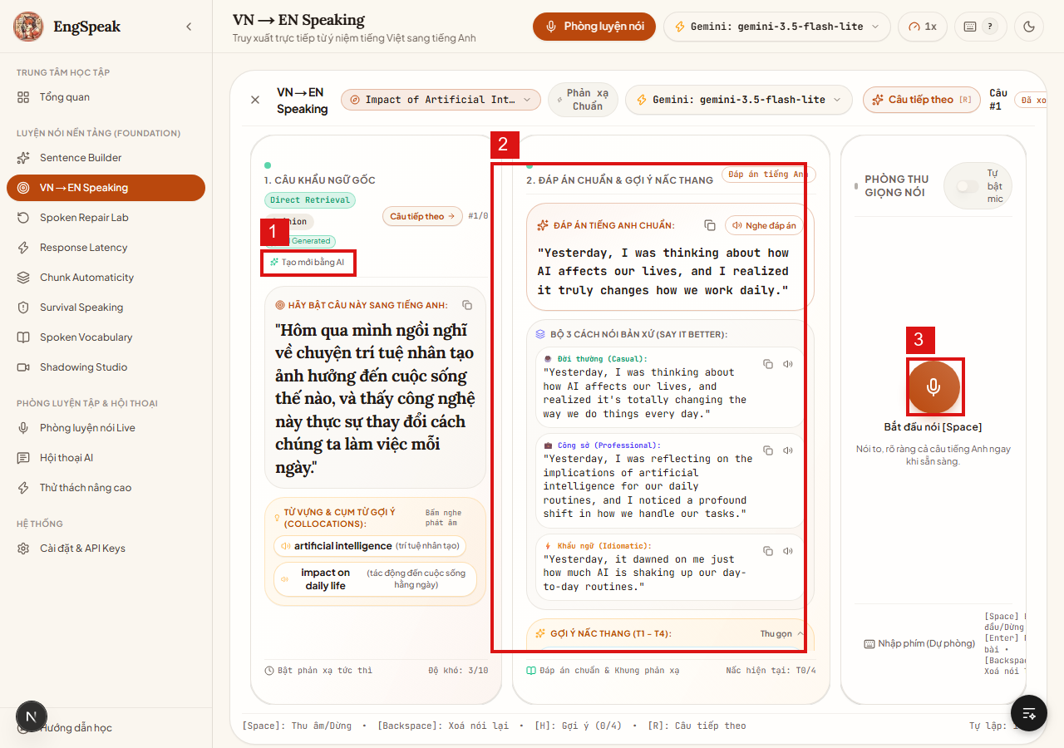
TC_FND_003 | 基礎力ラボ・ファウンデーション | 自律修正ラボ (/retry-lab) | 言直し・自己修正ループ（言い間違いの即時検知と再発話リトライ）検証 | /retry-lab にアクセス | 1. わざと文法・発音ミスを含んだ課題文を確認。 2. マイクを押して修正後の正しい英文を再発話。 3. 最適スコアに達するまでのリトライループ動作を確認。 | 文法自己修正演習 | 自己修正の差分がハイライトされ、正しく修復された場合に合格判定となり修正ログに記録されること。 | 【注意点】誤り箇所と修正箇所のテキスト差分が色分け（赤/緑）で視覚的にわかりやすく対比されること。 | Pass | 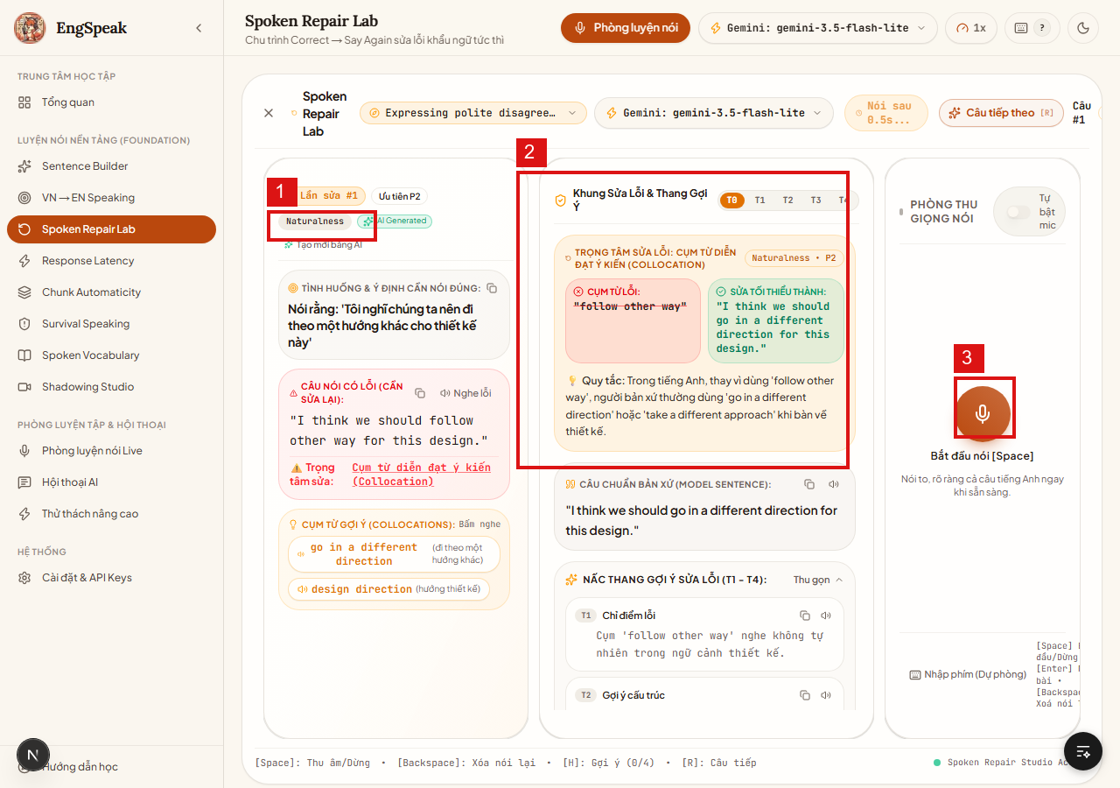
TC_FND_004 | 基礎力ラボ・ファウンデーション | シャドーイングスタジオ (/shadowing) | 多段階速度（0.8x / 1.0x / 1.2x）シャドーイングおよび音声波形リズム同期検証 | /shadowing にアクセス | 1. リストからサンプル音声トラックを選択。 2. 再生速度切替（0.8倍速、1.0倍速、1.2倍速）をテスト。 3. 再生に合わせてシャドーイング発声を実施。 4. 音声波形およびピッチ・リズムの一致度グラフを確認。 | サンプル音声トラック | 速度変更時も音程が破綻せず明瞭に再生され、ユーザー音声とのタイミング同期度・抑揚がグラフ表示されること。 | 【重要注意・ハウリング防止】シャドーイング時はPCスピーカーの音をマイクが拾わないよう、イヤホン装着が強く推奨されます。 | Pass | 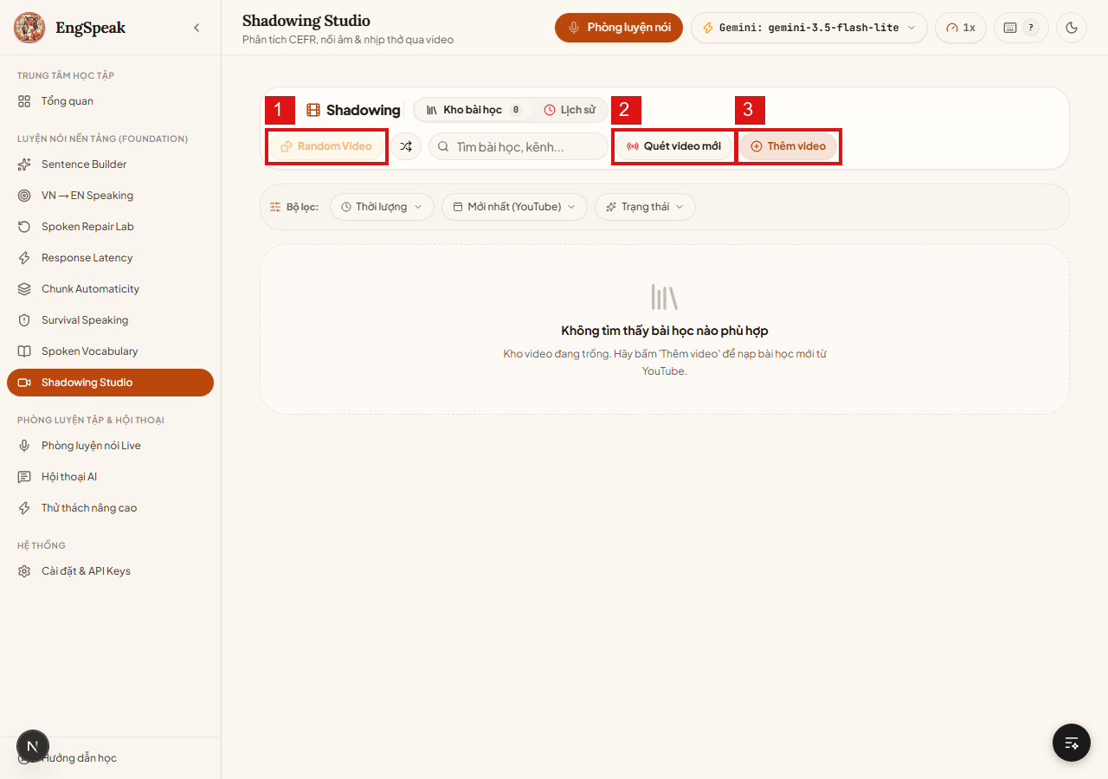
TC_FND_005 | 基礎力ラボ・ファウンデーション | サバイバルスピーキング (/survival) | 語彙ド忘れ時のサバイバル対処：フィラー語句および言い換え（パラフレーズ）検証 | /survival にアクセス | 1. 特定の主要単語（禁止ワード）が提示された状況を確認。 2. その単語を使わずに、言い換えや説明表現で概念を音声伝達。 3. パラフレーズ能力の評価結果を確認。 | 禁止語言い換えテスト | 禁止語を使用せずに的確に意味を伝えられたかをAIが正しく判定し、言い換えスコアが付与されること。 | 【注意点】万が一禁止ワードを発話した場合、即座にNG判定となり言い直しの促しが行われること。 | Pass | 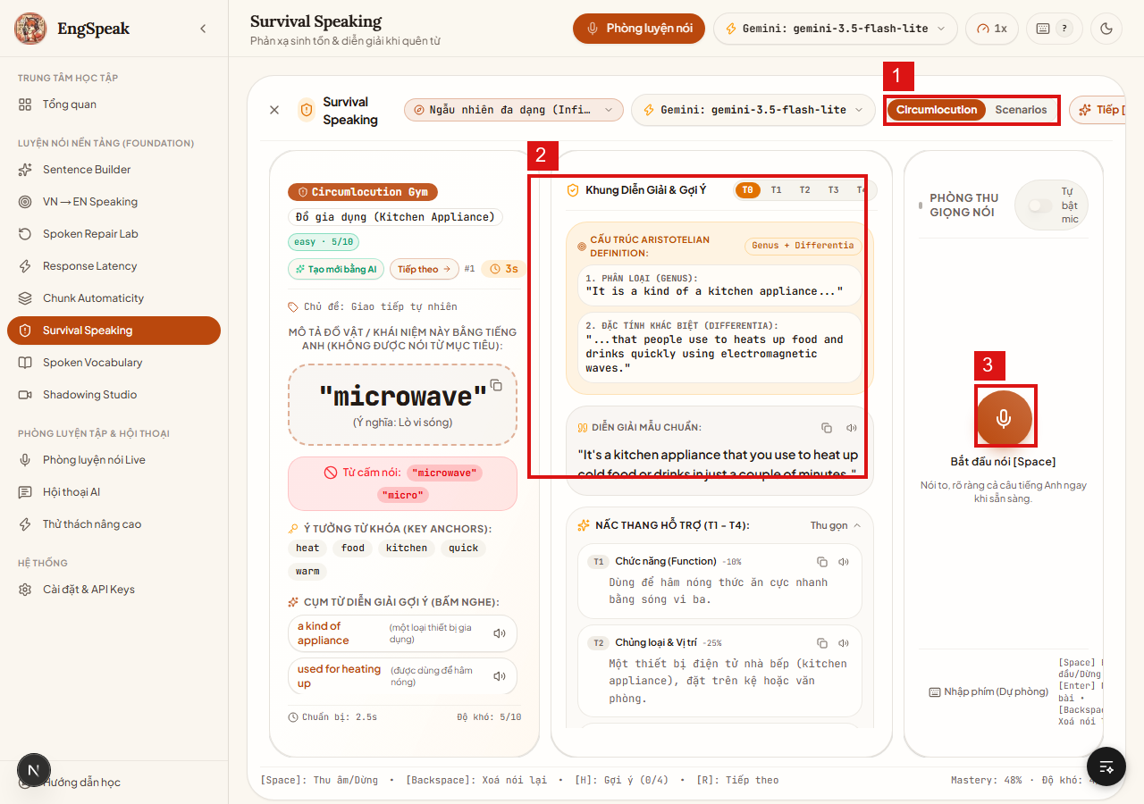
TC_FND_006 | 基礎力ラボ・ファウンデーション | 反応速度トレーニング (/latency) | 発声初動レイテンシ（TTFW）計測および瞬発発話レスポンス訓練の検証 | /latency にアクセス | 1. 反応セッションを開始。 2. 質問が表示された瞬間、最初の単語をマイクに向かって即座に発声。 3. 初声までのミリ秒（ms）計測表示を確認。 | クイックレスポンス設問 | ミリ秒単位で発話初動時間が正確に記録され、反応スピード帯（優秀/普通/遅延）がリアルタイム判定されること。 | 【注意点】周囲のノイズや息遣いでタイマーが誤停止しないよう、VAD感度閾値が適正に機能していること。 | Pass | 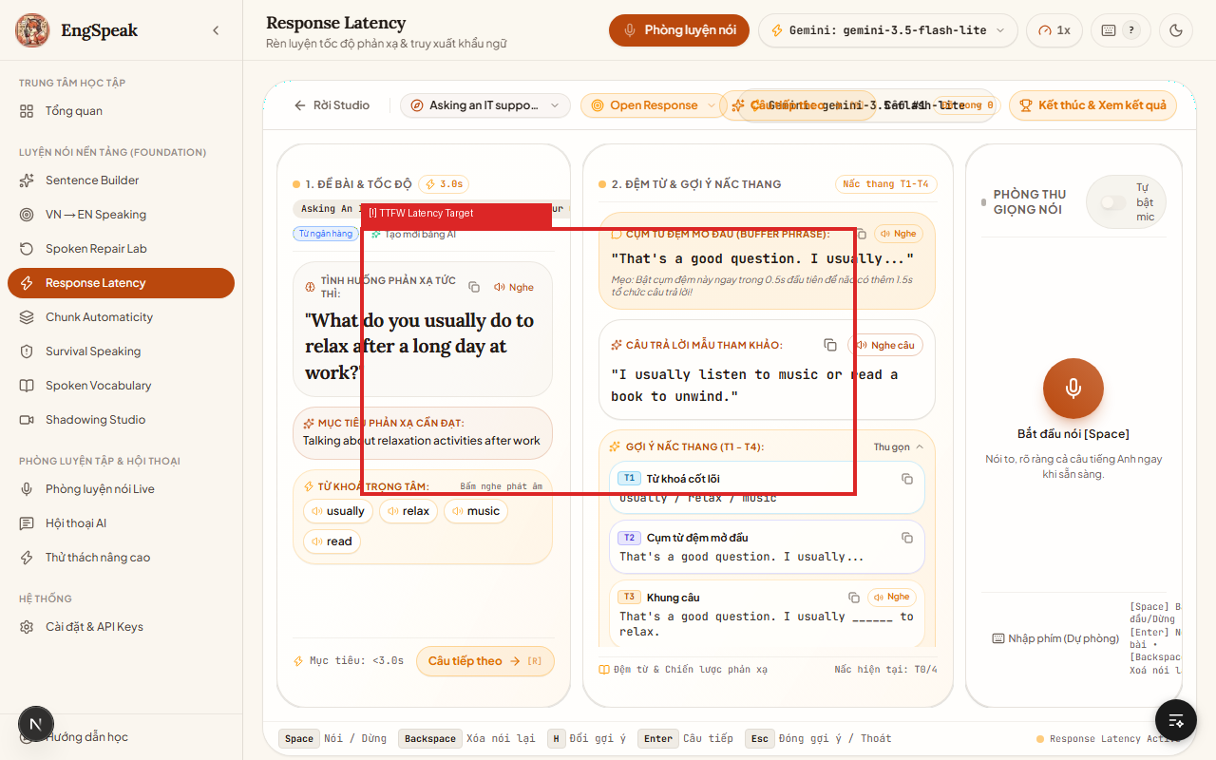
TC_FND_007 | 基礎力ラボ・ファウンデーション | チャンク自動化 (/chunks) | 定型表現・コロケーション（チャンク）反復練習による自動化定着検証 | /chunks にアクセス | 1. 提示されたコロケーションチャンクを確認。 2. 途切れることなく一息でスムーズに発声。 3. 単語間の連結（リンキング）および流暢性スコアを確認。 | チャンク熟語フレーズ | 音の連結（リエゾン・リンキング）が検出され、チャンクとしての流暢な発声が正しく評価されること。 | 【注意点】チャンク内で不自然な途切れや長い間（ポーズ）があった場合、流暢性減点が行われること。 | Pass | 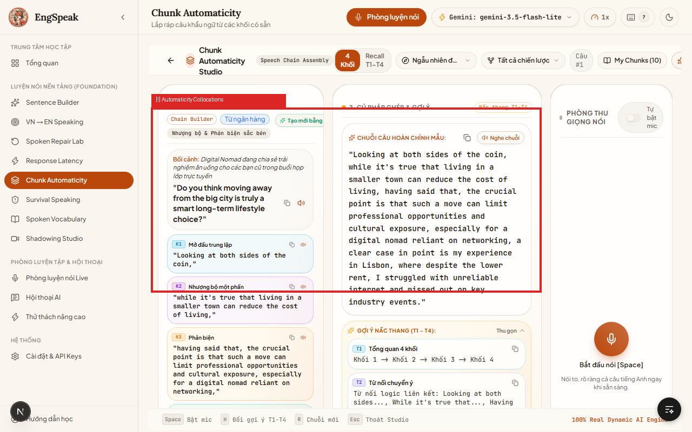
TC_FND_008 | 基礎力ラボ・ファウンデーション | 口頭語彙アクティベーション (/vocabulary) | 受動語彙から能動語彙への転換：音声例文生成・口頭運用テスト検証 | /vocabulary にアクセス | 1. ターゲット単語カード（定義・連語）を確認。 2. マイクを押して該当単語を用いたオリジナルの実践会話文を口頭発話。 3. 文脈適用度のAI評価結果を確認。 | ターゲット単語を用いた口頭作文 | 単語の語用論的妥当性（文脈に合っているか）が判定され、より適切な類義語のアドバイスが表示されること。 | 【注意点】語彙データは public/dictionary 内のローカル辞書から即時参照され、高速描画されること。 | Pass | 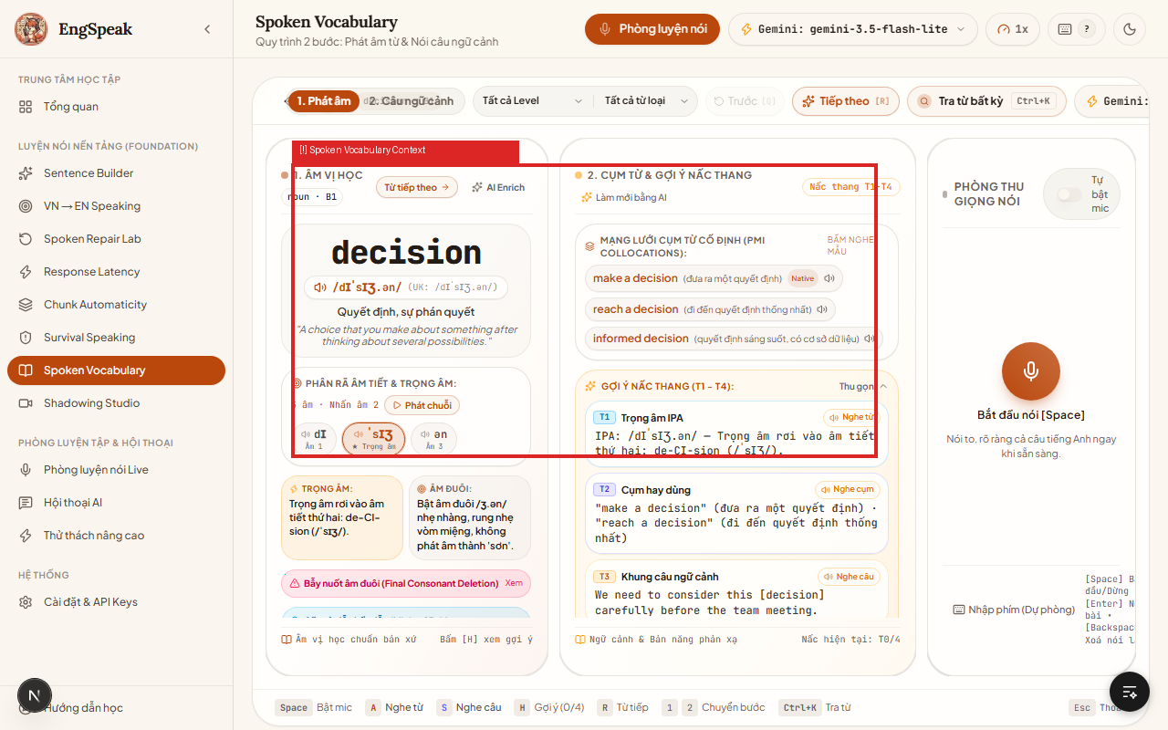
TC_FND_009 | 基礎力ラボ・ファウンデーション | 初期レベル診断テスト (/baseline) | 初期スピーキング力診断（ベースラインテスト）の全フロー検証 | /baseline にアクセス | 1. 難易度順の5問構成診断テストを開始。 2. 各設問に音声で回答。 3. 全問終了後のCEFRレベル（A1〜C1）判定画面を確認。 | 5問の診断回答 | 総合評価から正確なCEFR基準レベルが算出され、プロファイルへ保存され、適切なコースが推奨されること。 | 【重要注意】この診断結果が全学習ルームの推奨難易度および初期パラメータの基礎値となります。 | Pass | 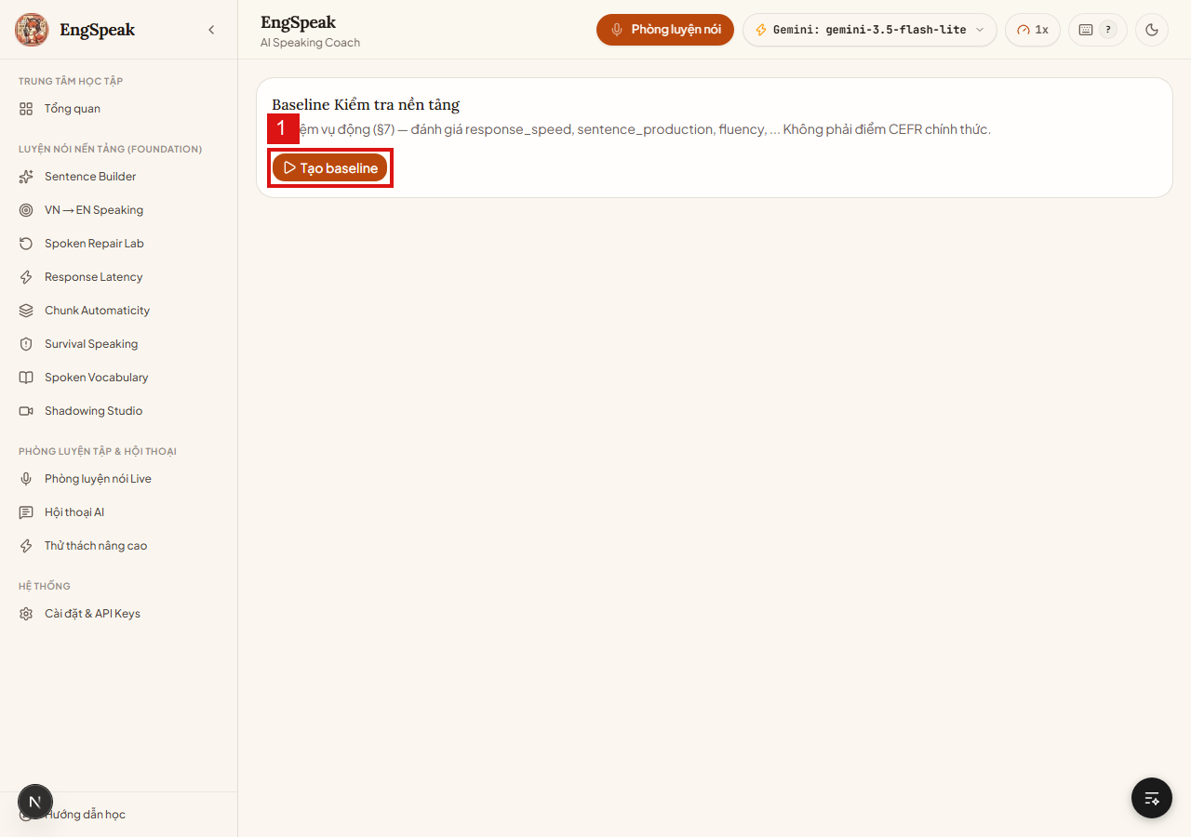
TC_FND_010 | 基礎力ラボ・ファウンデーション | 学習履歴・進捗ダッシュボード (/history) | スピーキング学習進捗チャート・発話履歴・スコア推移グラフの表示検証 | 過去に最低2回以上の学習実績データが存在すること | 1. /history 画面にアクセス。 2. 日別のスコア推移グラフおよび発話時間チャートを確認。 3. 過去セッション一覧履歴と詳細ログを確認。 | 特になし | Rechartsグラフが正常にレンダリングされ、過去の日時・セッション種類・スコアが正確に一覧表示されること。 | 【注意点】初回等で履歴データが0件（Empty State）の場合、練習を促す親切なメッセージが表示されること。 | Pass | 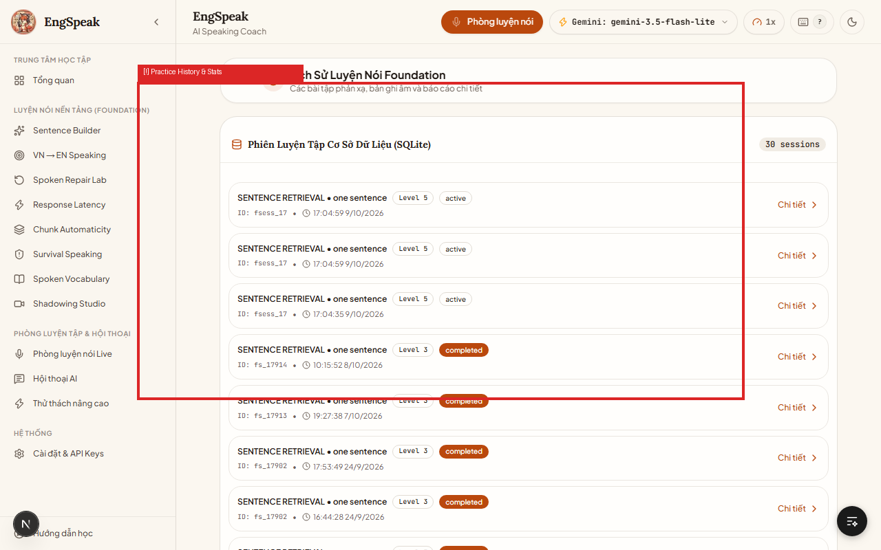
TC_SET_001 | 設定・APIエンジン管理 | APIキー管理 (/settings) | Google Gemini および Groq APIキーの入力・マスク・個別保存検証 | /settings 画面にアクセス | 1. APIキー入力欄に新しいキー文字列をペースト。 2. キー文字列が正しくマスク表示（••••）されることを確認。 3. 「キーを保存・有効化」ボタンを押下。 | 有効なAPIキー文字列 | 正常に保存され、成功トーストが表示されること。プロバイダー毎（Gemini/Groq）に独立して安全に保持されること。 | 【最重要セキュリティ注意】画面キャプチャや共有時に本番APIキーが平文露出しないよう、マスク表示が徹底されている必要があります。 | Pass | 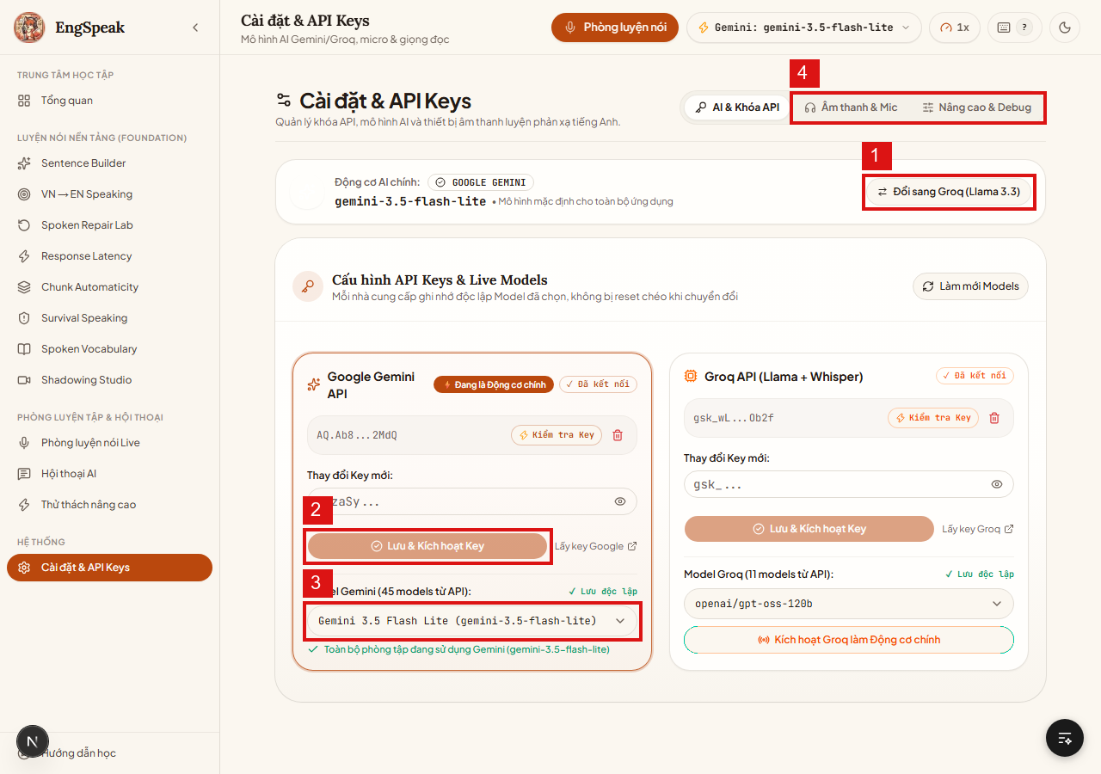
TC_SET_002 | 設定・APIエンジン管理 | API接続診断テスト | 「キー診断・接続確認」機能によるAIサーバー疎通テスト検証 | /settings でキー入力済み | 1. 入力欄横の「接続テスト」ボタンをクリック。 2. ローディングスピナーの回転を確認。 3. 返却される疎通結果メッセージを確認。 | 特になし | キー有効時：「接続成功（レイテンシ表示）」緑バッジ。キー無効・期限切れ時：「無効なキーまたは制限超過」赤アラートが表示されること。 | 【重要注意・障害一次切り分け】AI応答停止時はまず本テストを実行し、キー有効性とクォータ残量を確認するのが必須手順です。 | Pass
TC_SET_003 | 設定・APIエンジン管理 | AIエンジン切替 | Gemini と Groq (Llama 3.3) 間のエンジン即時切替・フェイルオーバー検証 | 各プロバイダー設定が登録されていること | 1. プロバイダー切替で「Groq (Llama 3.3) に切替」をクリック。 2. モデルドロップダウンがGroq対応一覧へ切り替わることを確認。 3. 再度「Google Gemini」へ復帰切替を実施。 | エンジン切替 | サーバー再起動不要で即座にメインエンジンが切り替わり、対応モデル選択肢が連動して更新されること。 | 【重要注意・BCP対策】Gemini制限発生時にGroqへフォールバックすることで、学習の中断を確実に防止できます。 | Pass
TC_SET_004 | 設定・APIエンジン管理 | モデル選定ドロップダウン | 特定AIモデル選択（軽量高速モデル vs 高性能モデル）の反映検証 | /settings に滞在 | 1. モデル選択ドロップダウンを展開。 2. 「gemini-3.5-flash-lite」（高速軽量モデル）を選択。 3. ヘッダー部の表示バッジが選択モデルに更新されることを確認。 | 選択モデル：gemini-3.5-flash-lite | 選択モデルが即時適用され、ヘッダー上のバッジ表示にも選択内容が反映されること。 | 【コスト注意】通常のスピーキング練習には低コスト・超高速な flash-lite モデルの指定を推奨します。 | Pass
TC_SET_005 | 設定・APIエンジン管理 | オーディオ・マイク設定 | オーディオ入出力機器設定・TTS音声テスト・マイク感度チェック検証 | /settings の「音声・マイク」タブを選択 | 1. 「TTS音声サンプル再生」ボタンを押下。 2. 読み上げ速度（0.75x / 1.0x / 1.25x）を変更して再テスト。 3. マイクに向かって声を発し、音量メーターの振れを確認。 | 特になし | スピーカーから指定速度で明瞭に音声が流れ、マイク入力メーターがリアルタイムに音声レベルを視覚表示すること。 | 【注意点】外付けヘッドセットやマイク接続時、ブラウザ側の入力デバイス選択と一致しているか確認してください。 | Pass
TC_SYS_001 | システム保全・異常系 | ローカルデータベース保全 | SQLiteデータベース (data/app.db) の整合性およびデータ消失防止検証 | data/app.db がファイルシステム上に存在すること | 1. data/app.db のテーブル構造（履歴、演習、スコア、継続記録）を確認。 2. 新規学習完了時の進捗データ保存を実行。 3. DBロック競合なくトランザクションがコミットされることを確認。 | セッション完了レコード追加 | トランザクションがミリ秒単位で正常完了し、予期せぬブラウザ終了時もデータ破損が発生しないこと。 | 【最重要警告・データ消失リスク】全学習履歴・連続日数・スコアは data/app.db に保存されています。バックアップなしでの削除は絶対に避けてください。 | Pass
TC_SYS_002 | システム保全・異常系 | ネットワーク断線・API制限復旧 | 通信切断およびAPI過負荷（429 Too Many Requests）発生時の自動回復検証 | ネットワーク切断または429ステータスをシミュレート | 1. AIリクエスト送信中にネットワーク切断を発生させる。 2. 画面上のエラーハンドリング表示を確認。 3. 通信復旧後に「再試行」ボタンを押下。 | オフライン障害 | 分かりやすい警告メッセージが表示され、発話テキストが消失することなく保持され、「再試行」により正常に完了できること。 | 【注意点】通信エラー発生時も、ユーザーが発話した文字起こしテキストがリセットされず保持されること。 | Pass
TC_SYS_003 | システム保全・異常系 | オフライン・完全無料モード | 完全無料・オフライン実行（MOCK_AI=true ＆ ブラウザ標準STT/TTS）の動作検証 | .env.local にて MOCK_AI=true を設定 | 1. 設定画面でAPIキーを未設定にする。 2. MOCK_AI=true を有効化。 3. /session にて一連の対話ループを実行。 | モックモード | 完全無料かつクォータ消費ゼロで全機能がスムーズに動作し、ブラウザ標準エンジンで発音・読み上げが行われること。 | 【推奨運用】自動テスト実行時やAPIコストをかけずに学習したい場合に最も安全かつ推奨される運用モードです。 | Pass

